关系图
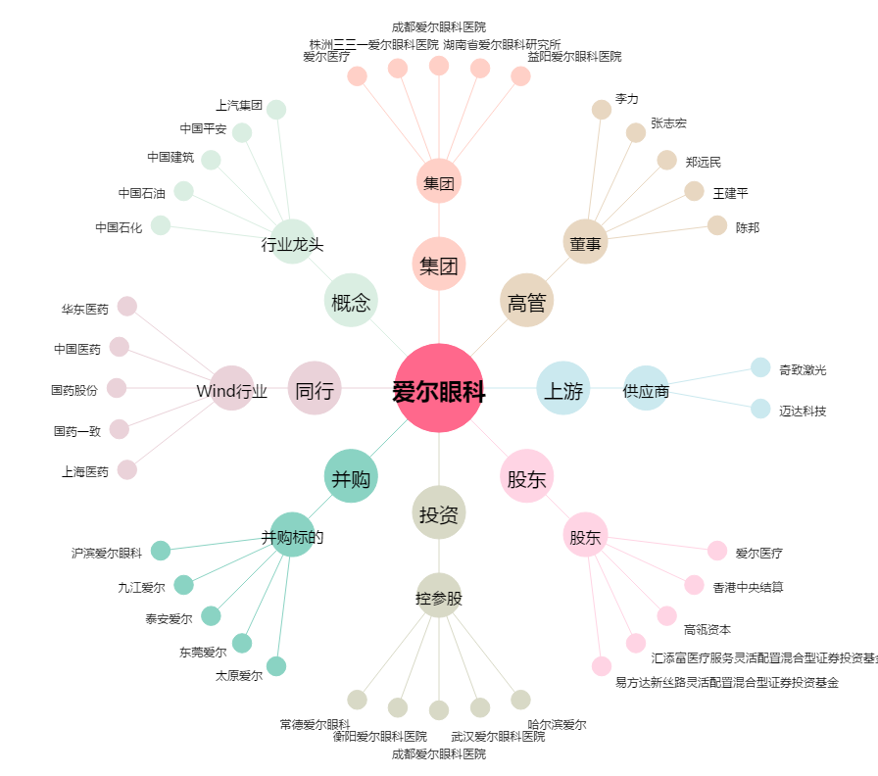
爱尔眼科[300015.SZ] - 关系概览图

